Sheet3
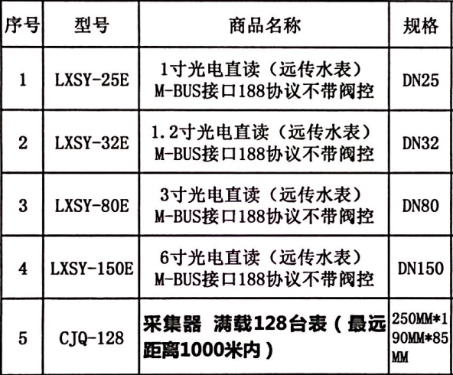
惠州半岛一号水表清单/每栋
序号 | 名称 | 规格 | 单位 | 数量 | 单价 | 合计
1 | 水表 | 1.安装部位(室内外):室内 2.型号、规格:DN150 | 组 | 28 |  |  | 报价明细表格式，如图
2 | 水表 | 1.安装部位(室内外):室内 2.型号、规格:DN25 | 组 | 244
3 | 水表 | 1.安装部位(室内外):室内 2.型号、规格:DN32 | 组 | 66
4 | 水表 | 1.安装部位(室内外):室内 2.型号、规格:DN80 | 组 | 42

